version01
TEC - Escuela de Ing. Computación
Curso de Redes
Laboratorio 03
Frame-Relay
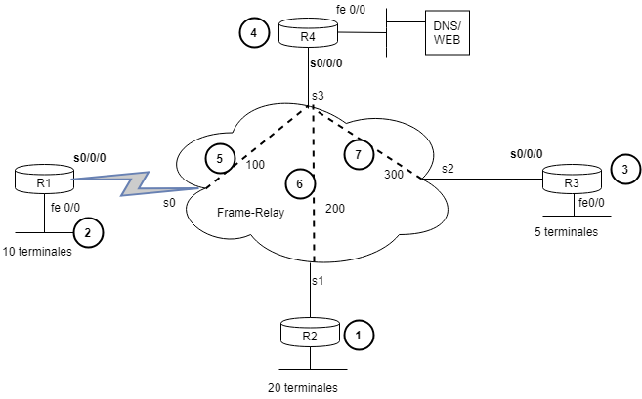

 |  |  |  | LAN | 192.168.10.0/24
 |  |  |  | WAN | 200.10.20.0/24

 | Red | #Host | #Total direcciones | 2^n | Mascara | CIDR | Subredes | Broadcast | Rango util
LAN | 1 | 20 | 23 | 5 | 224 | 27 | 192.168.10.0 | 192.168.10.31 | .1-.30
 | 2 | 10 | 13 | 4 | 240 | 28 | 192.168.10.32 | 192.168.10.47 | .33-.46
 | 3 | 5 | 8 | 3 | 248 | 29 | 192.168.10.48 | 192.168.10.55 | .49-.54
 | 4 | 1 | 4 | 2 | 252 | 30 | 192.168.10.56 | 192.168.10.59 | .57-.58
WAN | 1 | 2 | 4 | 2 | 252 | 30 | 200.10.20.0 | 200.10.20.3 | .1-.2
 | 2 | 2 | 4 | 2 | 252 | 30 | 200.10.20.4 | 200.10.20.7 | .5-.6
 | 3 | 2 | 4 | 2 | 252 | 30 | 200.10.20.8 | 200.10.20.11 | .9-.10

 | Subredes
WAN | 200.10.20.0
 | 200.10.20.4
 | 200.10.20.8

version02
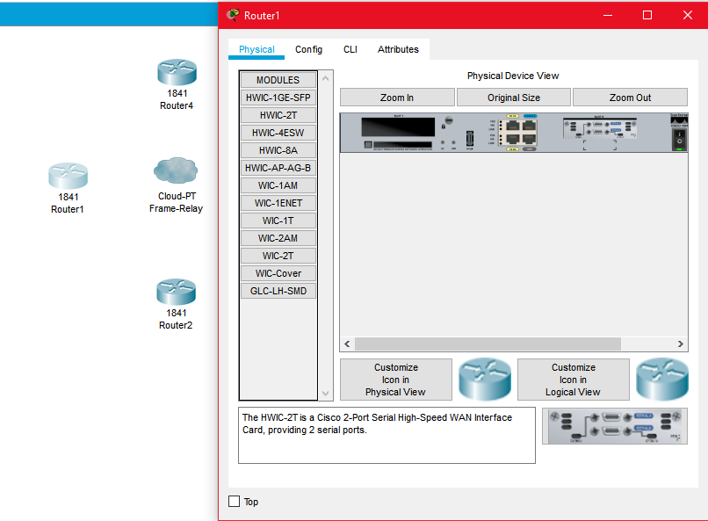
Instituto Tecnológico de Costa Rica |  |  |  |  | Laboratorio 03 |  |  | Samantha Arburola | 2013101697
Escuela de Computación
Curso de Redes
Frame-Relay

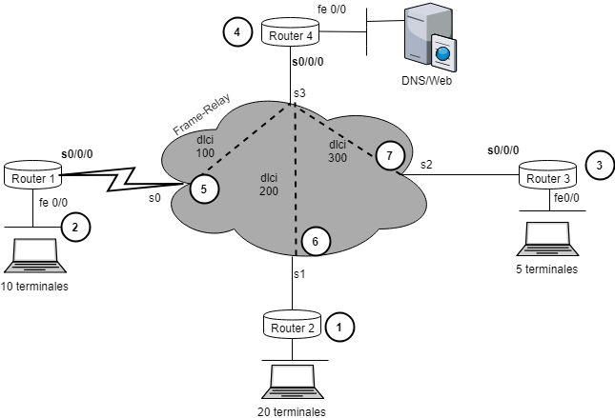

 | Red | #Host | #Total direcciones | 2^n | Máscara | CIDR | Subredes | Broadcast | Rango útil
LAN 192.168.10.0/24 | 1 | 20 | 23 | 5 | 224 | 27 | 192.168.10.0 | 192.168.10.31 | .1-.30
 | 2 | 10 | 13 | 4 | 240 | 28 | 192.168.10.32 | 192.168.10.47 | .33-.46
 | 3 | 5 | 8 | 3 | 248 | 29 | 192.168.10.48 | 192.168.10.55 | .49-.54
 | 4 | 1 | 4 | 2 | 252 | 30 | 192.168.10.56 | 192.168.10.59 | .57-.58
WAN 200.10.20.0/24 | 1 | 2 | 4 | 2 | 252 | 30 | 200.10.20.0 | 200.10.20.3 | .1-.2
 | 2 | 2 | 4 | 2 | 252 | 30 | 200.10.20.4 | 200.10.20.7 | .5-.6
 | 3 | 2 | 4 | 2 | 252 | 30 | 200.10.20.8 | 200.10.20.11 | .9-.10

 | Red
WAN | 1
 | 2
 | 3

Entrega: 2018/setiembre/08

Equipo utilizado en el Packet Tracer

Router: | 1841
Server:
Cloud: | Cloud-PT
Terminales:

Configuración de Routers
Tarjeta: | HWIC-2T

